Bang danh gia
Mã nhóm | DAF22 | (Xem ở trang làm nhóm trên ELIT, xem hình bên phải)
Thành viên | Họ tên | MSSV | SĐT | Ghi chú | Ký hiệu |  |  |  | Nơi lấy mã nhóm: Vào ELIT, vào trang làm nhóm của đồ án sẽ thấy mục mã nhóm
 | Hoàng Công Tài Thế | 52300065 | 373606590 | Chat, memory, streaming, model AI; cùng làm UI | TV1
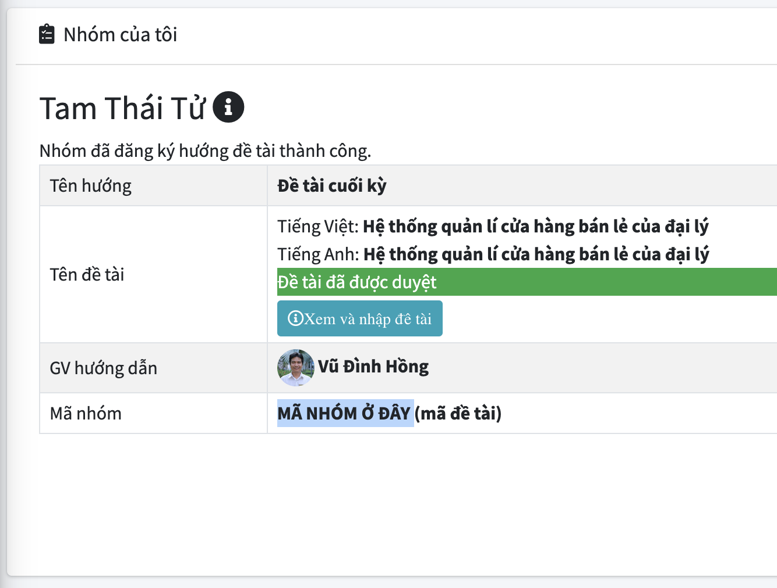
 | Trương Dương Hưng | 52300028 | 839256305 | Quản lý, khóa học, upload tài liệu & RAG; cùng làm UI | TV2
 | Nguyễn Thế An | 52300003 | 982269974 | Function calling, quiz, phân quyền; cùng làm UI | TV3
 |  |  |  |  | TV4

THANG ĐIỂM ĐÁNH GIÁ ĐỒ ÁN MÔN FULL-STACK
Nhóm yêu cầu | Tiêu chí đánh giá chung (Mỗi tiêu chí tối đa 0.5đ) | Mức 1 (0đ) | Mức 2 (Tối đa 75% - 0.375đ) | Mức 3 (100% - 0.5đ) | TV1 | TV2 | TV3 | TV4
I. Chức năng | 1. Xác thực người dùng: Đăng nhập, đăng ký tài khoản (Google/JWT). | Tính năng không có, không hoạt động hoặc làm hoàn toàn sai. | Tính năng đã triển khai nhưng hoạt động chưa đúng hoặc còn một số lỗi nghiêm trọng. | Tính năng được triển khai chính xác theo yêu cầu, không có lỗi hoặc lỗi không đáng kể. | 0.5 | 0.5 | 0.5
 | 2. Quản lý danh mục: Admin quản lý GV/SV/Môn học HOẶC User quản lý danh bạ/kết bạn. | Tính năng không có, không hoạt động hoặc làm hoàn toàn sai. | Tính năng đã triển khai nhưng hoạt động chưa đúng hoặc còn một số lỗi nghiêm trọng. | Tính năng được triển khai chính xác theo yêu cầu, không có lỗi hoặc lỗi không đáng kể. | 0.5 | 0.5 | 0.5
 | 3. Nền tảng Chat: Khung chat cơ bản, gửi và nhận tin nhắn văn bản. | Tính năng không có, không hoạt động hoặc làm hoàn toàn sai. | Tính năng đã triển khai nhưng hoạt động chưa đúng hoặc còn một số lỗi nghiêm trọng. | Tính năng được triển khai chính xác theo yêu cầu, không có lỗi hoặc lỗi không đáng kể. | 0.5 | 0.5 | 0.5
 | 4. Lịch sử hội thoại: Lưu trữ lịch sử vào CSDL và load lại khi mở phiên làm việc. | Tính năng không có, không hoạt động hoặc làm hoàn toàn sai. | Tính năng đã triển khai nhưng hoạt động chưa đúng hoặc còn một số lỗi nghiêm trọng. | Tính năng được triển khai chính xác theo yêu cầu, không có lỗi hoặc lỗi không đáng kể. | 0.5 | 0.5 | 0.5
 | 5. Xử lý dữ liệu/File: Đọc file & Chunking dữ liệu RAG HOẶC Gửi file/ảnh trong chat nhóm. | Tính năng không có, không hoạt động hoặc làm hoàn toàn sai. | Tính năng đã triển khai nhưng hoạt động chưa đúng hoặc còn một số lỗi nghiêm trọng. | Tính năng được triển khai chính xác theo yêu cầu, không có lỗi hoặc lỗi không đáng kể. | 0.5 | 0.5 | 0.5
 | 6. Tương tác cốt lõi: Bot tổng hợp câu trả lời Q&A có trích dẫn nguồn HOẶC Hệ thống hiển thị trạng thái Online/Typing. | Tính năng không có, không hoạt động hoặc làm hoàn toàn sai. | Tính năng đã triển khai nhưng hoạt động chưa đúng hoặc còn một số lỗi nghiêm trọng. | Tính năng được triển khai chính xác theo yêu cầu, không có lỗi hoặc lỗi không đáng kể. | 0.5 | 0.5 | 0.5
II. Kỹ thuật & Hiệu năng | 7. Thiết kế CSDL chính: Schema quản lý User/History hợp lý (SQL/MongoDB). | Mục này không có, không hoạt động hoặc làm hoàn toàn sai. | Mục này đã triển khai nhưng cấu trúc chưa tối ưu hoặc còn một số lỗi logic nghiêm trọng. | Mục này được triển khai chính xác theo yêu cầu, thiết kế chuẩn không có lỗi. | 0.5 | 0.5 | 0.5
 | 8. Kỹ thuật lưu trữ chuyên biệt: Tích hợp Vector DB (Chroma/Faiss) HOẶC Cache/Message Log tối ưu. | Mục này không có, không hoạt động hoặc làm hoàn toàn sai. | Mục này đã triển khai nhưng cấu trúc chưa tối ưu hoặc còn một số lỗi logic nghiêm trọng. | Mục này được triển khai chính xác theo yêu cầu, thiết kế chuẩn không có lỗi. | 0.5 | 0.5 | 0.5
 | 9. Backend API & Real-time: Xây dựng API chuẩn (Langchain/LlamaIndex) HOẶC Socket.io/Websocket ổn định. | Tính năng không có, không hoạt động hoặc làm hoàn toàn sai. | Tính năng đã triển khai nhưng hoạt động chưa đúng hoặc còn một số lỗi nghiêm trọng. | Tính năng được triển khai chính xác theo yêu cầu, không có lỗi hoặc lỗi không đáng kể. | 0.5 | 0.5 | 0.5
 | 10. Cấu trúc mã nguồn: Tổ chức code backend chuẩn, module hóa rõ ràng. | Mục này không có, không hoạt động hoặc làm hoàn toàn sai. | Mục này đã triển khai nhưng cấu trúc chưa tối ưu hoặc còn một số lỗi logic nghiêm trọng. | Mục này được triển khai chính xác theo yêu cầu, thiết kế chuẩn không có lỗi. | 0.5 | 0.5 | 0.5
III. Frontend & UX | 11. Thiết kế UI: Giao diện chat trực quan, giống ứng dụng chat hiện đại. | Mục này không có, không hoạt động hoặc làm hoàn toàn sai. | Mục này đã triển khai nhưng chưa đẹp mắt hoặc còn một số lỗi hiển thị nghiêm trọng. | Mục này được triển khai xuất sắc theo yêu cầu, giao diện hiện đại không có lỗi. | 0.5 | 0.5 | 0.5
 | 12. Trải nghiệm UX (Độ mượt): Hội thoại phản hồi nhanh, không bị lag giật. | Tính năng không có, không hoạt động hoặc làm hoàn toàn sai. | Tính năng đã triển khai nhưng phản hồi chậm hoặc còn một số lỗi giật lag nghiêm trọng. | Tính năng được triển khai chính xác theo yêu cầu, siêu mượt không có lỗi. | 0.5 | 0.5 | 0.5
 | 13. Hiển thị định dạng: Hỗ trợ hiển thị chuẩn Markdown (code block, in đậm, danh sách). | Tính năng không có, không hoạt động hoặc làm hoàn toàn sai. | Tính năng đã triển khai nhưng hiển thị chưa chuẩn hoặc còn một số lỗi render nghiêm trọng. | Tính năng được triển khai chính xác theo yêu cầu, render Markdown chuẩn không có lỗi. | 0.5 | 0.5 | 0.5
 | 14. Trải nghiệm nâng cao: Streaming Text (như ChatGPT) HOẶC Giao diện nhận cuộc gọi/Preview ảnh. | Tính năng không có, không hoạt động hoặc làm hoàn toàn sai. | Tính năng đã triển khai nhưng hoạt động chưa đúng hoặc còn một số lỗi nghiêm trọng. | Tính năng được triển khai chính xác theo yêu cầu, không có lỗi hoặc lỗi không đáng kể. | 0.5 | 0.5 | 0.5
IV. Docker & Triển khai | 15. Đóng gói Container: Cấu hình Docker cho các thành phần (Frontend, Backend, DB). | Mục này không có, không hoạt động hoặc làm hoàn toàn sai. | Mục này đã triển khai nhưng build lỗi hoặc cấu hình thiếu tối ưu nghiêm trọng. | Mục này được triển khai chính xác theo yêu cầu, container build chuẩn không có lỗi. | 0.5 | 0.5 | 0.5
 | 16. Tổ chức Compose: File docker-compose.yml định nghĩa đầy đủ các services. | Mục này không có, không hoạt động hoặc làm hoàn toàn sai. | Mục này đã triển khai nhưng config sai port/network hoặc thiếu service quan trọng. | Mục này được cấu hình chính xác theo yêu cầu, liên kết mạng giữa các service hoàn hảo. | 0.5 | 0.5 | 0.5
 | 17. Khả năng thực thi: Dựng toàn bộ hệ thống trơn tru chỉ bằng 1 lệnh docker-compose up. | Tính năng không có, không hoạt động hoặc làm hoàn toàn sai. | Tính năng hoạt động nhưng cần can thiệp thủ công hoặc thỉnh thoảng sập service. | Hệ thống chạy lên chính xác theo yêu cầu bằng 1 lệnh duy nhất, ổn định không lỗi. | 0.5 | 0.5 | 0.5
V. Báo cáo & Video | 18. Kiến trúc báo cáo: Sơ đồ luồng dữ liệu RAG HOẶC Sơ đồ luồng Socket/WebRTC. | Mục này không có, không hoạt động hoặc làm hoàn toàn sai. | Mục này đã có nhưng trình bày sơ sài, thiếu chi tiết hoặc có sai sót kỹ thuật. | Mục này được thực hiện chính xác theo yêu cầu, sơ đồ chuyên nghiệp, rõ ràng. | 0.5 | 0.5 | 0.5
 | 19. Giải thích kỹ thuật: Phân tích Prompt/Hiệu năng và file readme.txt đầy đủ thông tin. | Mục này không có, không hoạt động hoặc làm hoàn toàn sai. | Mục này đã có nhưng trình bày sơ sài, thiếu chi tiết hoặc có sai sót kỹ thuật. | Mục này được thực hiện chính xác theo yêu cầu, tài liệu mô tả xuất sắc. | 0.5 | 0.5 | 0.5
 | 20. Video Demo: Video HD <20p, demo web trực tiếp, mọi thành viên trình bày, link tồn tại >60 ngày. | Mục này không có (0đ toàn bài), không hoạt động hoặc làm hoàn toàn sai. | Mục này đã có nhưng chất lượng kém, quá giờ hoặc có thành viên không demo trực tiếp. | Video hoàn thiện đúng yêu cầu, chất lượng tốt, chia vai trò demo rõ ràng. | 0.5 | 0.5 | 0.5
 |  |  |  | Điểm trừ nếu có | 0 | 0 | 0
Tổng cộng | Tối đa 10.0 điểm |  |  |  | 10 | 10 | 10 | 0

